Лист1
№ | Дата выявления | Владелец | Район города | Адрес размещения | Тип конструкции | Содержание | Фото конструкции
1 | 24.11.2025 | ООО "ГЕМОТЕСТ-НН" | Ленинский | проспект Ленина, д. 57 | Не установленный Правилами тип | гемотест … | 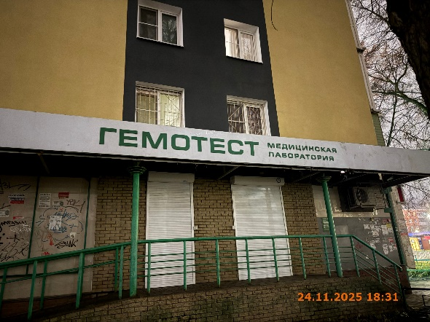
2 | 24.11.2025 | ООО "ГЕМОТЕСТ-НН" | Ленинский | проспект Ленина, д. 57 | Настенная конструкция | гемотест | 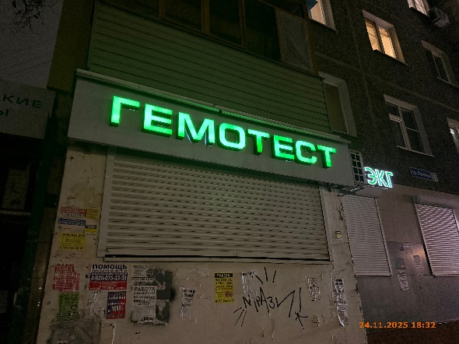
3 | 24.11.2025 | ООО "ГЕМОТЕСТ-НН" | Ленинский | проспект Ленина, д. 57 | Настенная конструкция | узи экг | 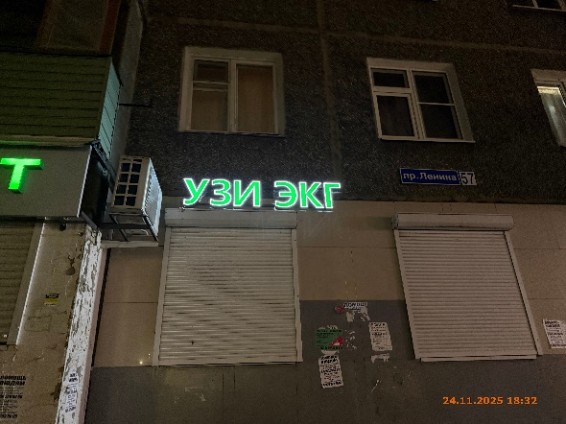
4 | 24.11.2025 | ИП ЛОСЕВ МИХАИЛ ГЕОРГИЕВИЧ | Ленинский | проспект Ленина, д. 57 | Настенная конструкция | wb | 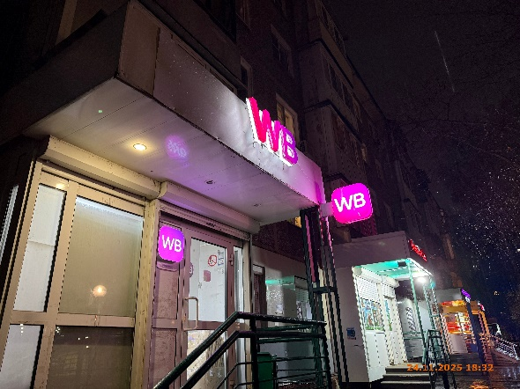
5 | 24.11.2025 | ИП ЛОСЕВ МИХАИЛ ГЕОРГИЕВИЧ | Ленинский | проспект Ленина, д. 57 | Не установленный Правилами тип | wb
6 | 24.11.2025 | ИП СЛЕПЦОВА ЕЛЕНА АЛЕКСАНДРОВНА | Ленинский | проспект Ленина, д. 57 | Конструкция в витрине | режим работы … | 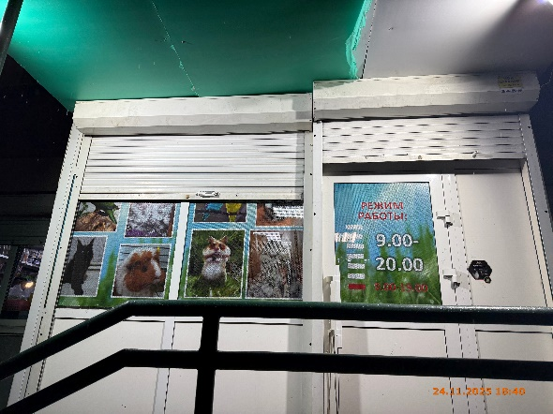
7 | 24.11.2025 | ИП СЛЕПЦОВА ЕЛЕНА АЛЕКСАНДРОВНА | Ленинский | проспект Ленина, д. 57 | Конструкция в витрине | изображение животных
8 | 24.11.2025 | ИП СЛЕПЦОВА ЕЛЕНА АЛЕКСАНДРОВНА | Ленинский | проспект Ленина, д. 57 | Конструкция в витрине | изображение животных
9 | 24.11.2025 | ИП СЛЕПЦОВА ЕЛЕНА АЛЕКСАНДРОВНА | Ленинский | проспект Ленина, д. 57 | Не установленный Правилами тип | аквазоосад royal canin | 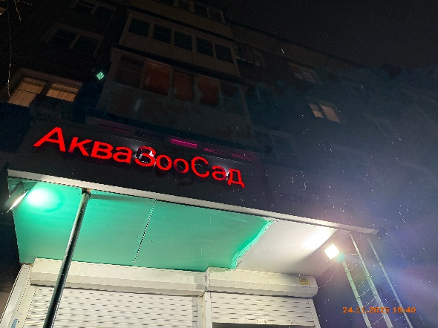
10 | 24.11.2025 | ИП АЛИРЗАЕВА ГУЛАР АГАГУСЕЙН КЫЗЫ | Ленинский | проспект Ленина, д. 57 | Не установленный Правилами тип | салон парикмахерская "виктория" | 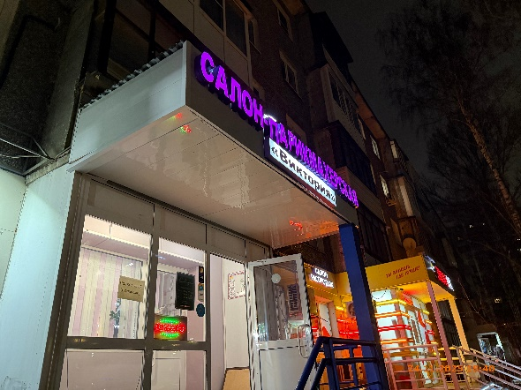
11 | 24.11.2025 | ИП АЛИРЗАЕВА ГУЛАР АГАГУСЕЙН КЫЗЫ | Ленинский | проспект Ленина, д. 57 | Конструкция в витрине | прокол ушей … открыто
12 | 24.11.2025 | ИП ТЕЛУХИН АНДРЕЙ АНДРЕЕВИЧ | Ленинский | проспект Ленина, д. 57 | Настенная конструкция | салон распродаж | 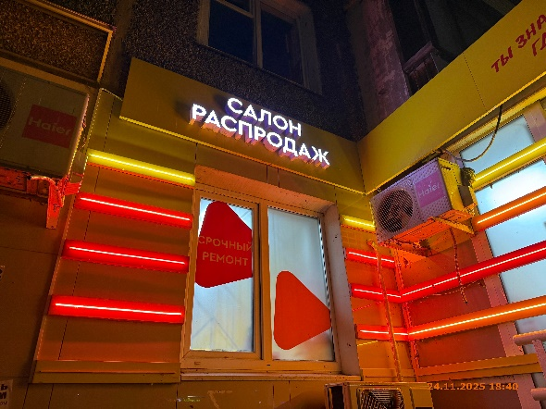
13 | 24.11.2025 | ИП ТЕЛУХИН АНДРЕЙ АНДРЕЕВИЧ | Ленинский | проспект Ленина, д. 57 | Конструкция в витрине | срочный ремонт
14 | 24.11.2025 | ИП ТЕЛУХИН АНДРЕЙ АНДРЕЕВИЧ | Ленинский | проспект Ленина, д. 57 | Не установленный Правилами тип | ты знаешь … | 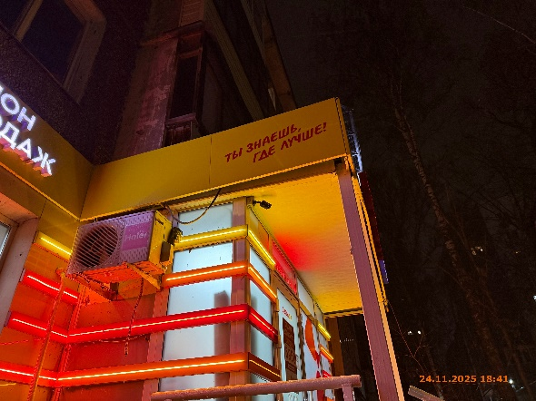
15 | 24.11.2025 | ИП ТЕЛУХИН АНДРЕЙ АНДРЕЕВИЧ | Ленинский | проспект Ленина, д. 57 | Конструкция в витрине | покупка продажа … | 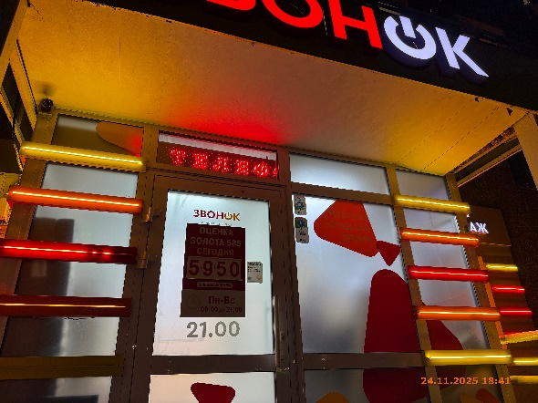
16 | 24.11.2025 | ИП ТЕЛУХИН АНДРЕЙ АНДРЕЕВИЧ | Ленинский | проспект Ленина, д. 57 | Конструкция в витрине | звонок … оценка золота …
17 | 24.11.2025 | ИП ТЕЛУХИН АНДРЕЙ АНДРЕЕВИЧ | Ленинский | проспект Ленина, д. 57 | Конструкция в витрине | телефон …
18 | 24.11.2025 | ИП ТЕЛУХИН АНДРЕЙ АНДРЕЕВИЧ | Ленинский | проспект Ленина, д. 57 | Настенная конструкция | звонок | 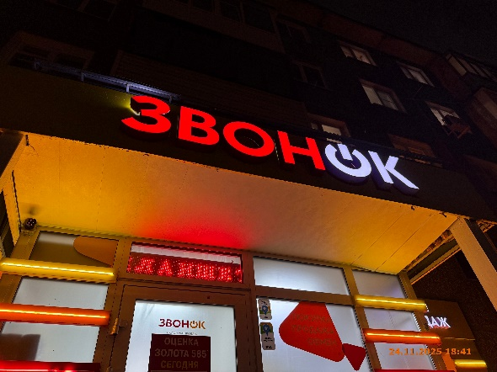
19 | 24.11.2025 | ИП ТЕЛУХИН АНДРЕЙ АНДРЕЕВИЧ | Ленинский | проспект Ленина, д. 57 | Настенная конструкция | салон распродаж | 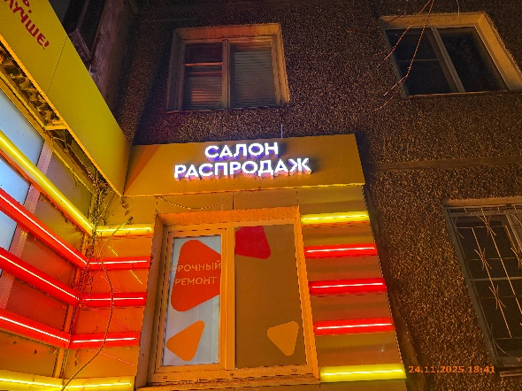
20 | 24.11.2025 | ИП ТЕЛУХИН АНДРЕЙ АНДРЕЕВИЧ | Ленинский | проспект Ленина, д. 57 | Конструкция в витрине | срочный ремонт …
21 | 24.11.2025 | ИП ТЕЛУХИН АНДРЕЙ АНДРЕЕВИЧ | Ленинский | проспект Ленина, д. 57 | Не установленный Правилами тип | ты знаешь … | 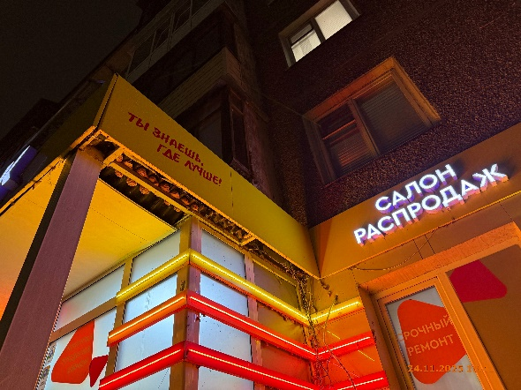
22 | 24.11.2025 | ТСЖ № 104 | Ленинский | проспект Ленина, д. 57 | Не установленный Правилами тип | 8 904 - 398 - 38 - 22 | 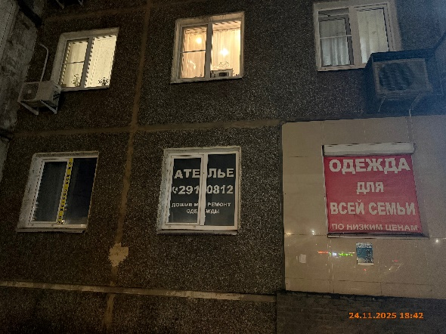
23 | 24.11.2025 | ТСЖ № 104 | Ленинский | проспект Ленина, д. 57 | Конструкция в витрине | ателье …
24 | 24.11.2025 | ТСЖ № 104 | Ленинский | проспект Ленина, д. 57 | Конструкция в витрине | одежда …
25 | 24.11.2025 | ТСЖ № 104 | Ленинский | проспект Ленина, д. 57 | Конструкция в витрине | игрушки … | 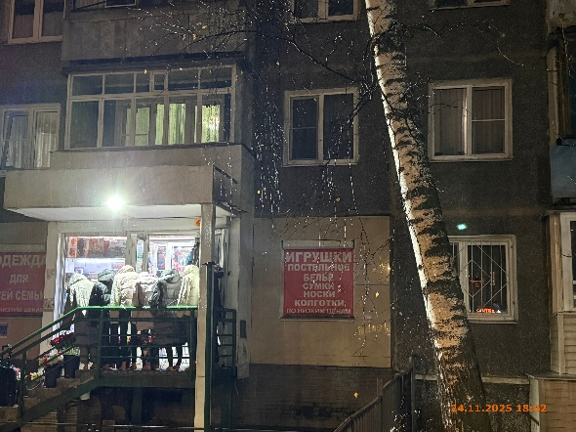
26 | 05.12.2025 | ИП МАЛКИН ОЛЕГ ЮРЬЕВИЧ | Ленинский | проспект Ленина, д. 57 | Настенная конструкция | маникюр … | 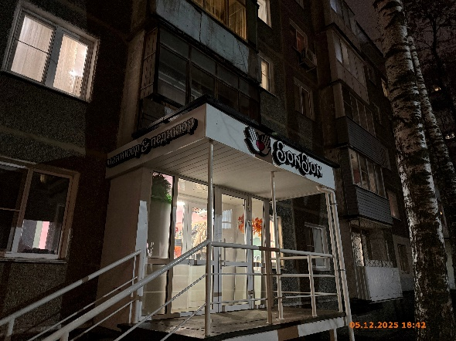
27 | 05.12.2025 | ИП МАЛКИН ОЛЕГ ЮРЬЕВИЧ | Ленинский | проспект Ленина, д. 57 | Настенная конструкция | элемент, bonbon
28 | 24.11.2025 | ИП МАЛАХОВ СЕРГЕЙ НИКОЛАЕВИЧ | Ленинский | проспект Ленина, д. 57 | Конструкция в витрине | дари цветы | 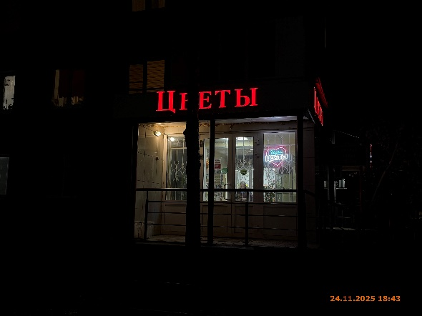
29 | 24.11.2025 | ООО "ОКАФАРМ" | Ленинский | проспект Ленина, д. 57 | Настенная конструкция | максавит | 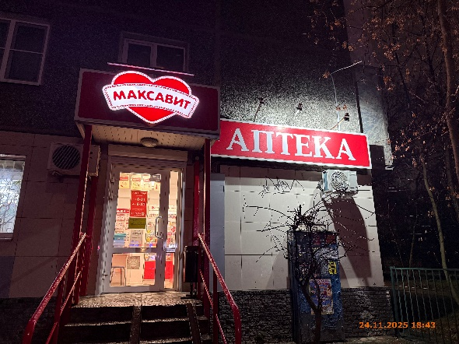
30 | 24.11.2025 | ООО "ОКАФАРМ" | Ленинский | проспект Ленина, д. 57 | Не установленный Правилами тип | аптека
31 | 24.11.2025 | ООО "ОКАФАРМ" | Ленинский | проспект Ленина, д. 57 | Не установленный Правилами тип | низкие цены … | 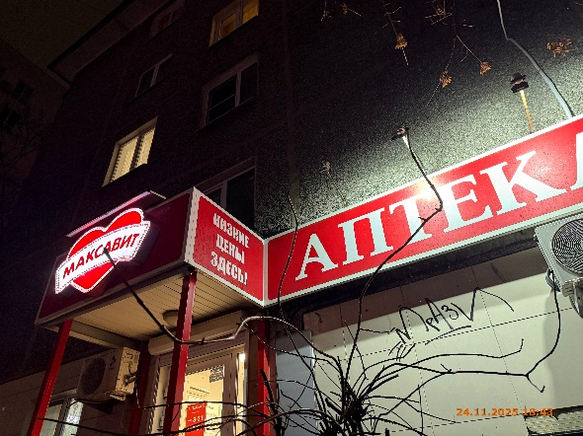
32 | 24.11.2025 | ООО "ОКАФАРМ" | Ленинский | проспект Ленина, д. 57 | Не установленный Правилами тип | низкие цены … | 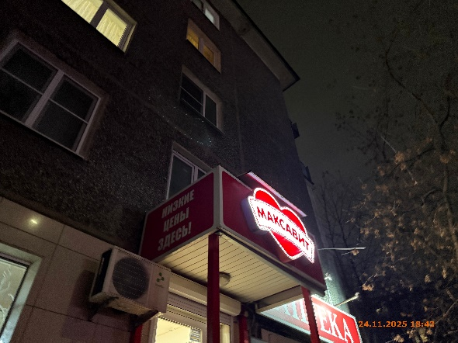
33 | 24.11.2025 | ООО "ЕФТО" | Ленинский | ул. Новикова-Прибоя, у д. 6В | Не установленный Правилами тип | ооо "ефто" | 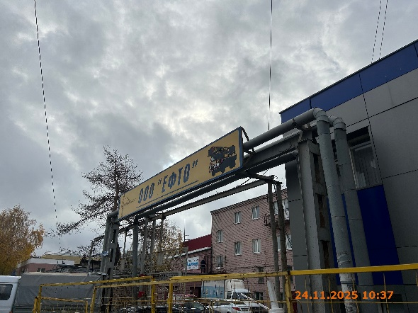
34 | 24.11.2025 | ООО "БР ТУРБО СПБ" | Ленинский | ул. Новикова-Прибоя, д. 6В | Не установленный Правилами тип | br turbo …
35 | 24.11.2025 | ИП ВЕЧКАНОВ СЕРГЕЙ ВЯЧЕСЛАВОВИЧ | Ленинский | ул. Новикова-Прибоя, у д. 6В | Не установленный Правилами тип | перечень услуг … | 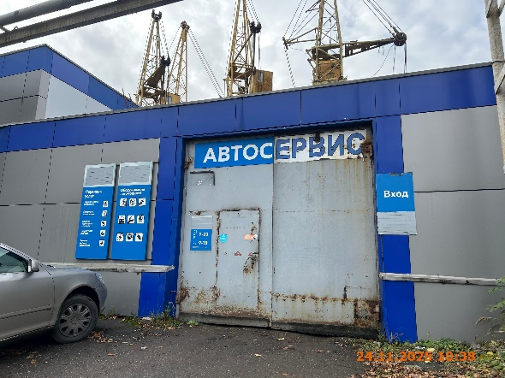
36 | 24.11.2025 | ИП ВЕЧКАНОВ СЕРГЕЙ ВЯЧЕСЛАВОВИЧ | Ленинский | ул. Новикова-Прибоя, у д. 6В | Не установленный Правилами тип | обслуживание автомобилей …
37 | 24.11.2025 | ИП ВЕЧКАНОВ СЕРГЕЙ ВЯЧЕСЛАВОВИЧ | Ленинский | ул. Новикова-Прибоя, у д. 6В | Не установленный Правилами тип | автосервис
38 | 24.11.2025 | ИП ВЕЧКАНОВ СЕРГЕЙ ВЯЧЕСЛАВОВИЧ | Ленинский | ул. Новикова-Прибоя, у д. 6В | Не установленный Правилами тип | вход
39 | 24.11.2025 | ИП ВЕЧКАНОВ СЕРГЕЙ ВЯЧЕСЛАВОВИЧ | Ленинский | ул. Новикова-Прибоя, у д. 6В | Не установленный Правилами тип | масло меняют здесь … | 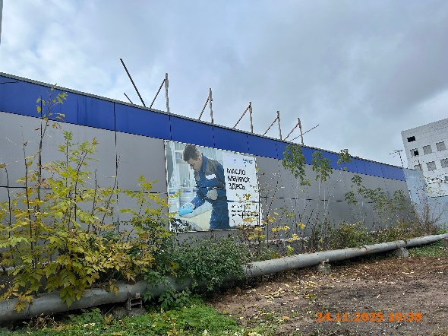
40 | 24.11.2025 | ИП НАКУЗИН ДМИТРИЙ ВЛАДИМИРОВИЧ | Ленинский | ул. Попова, д. 35к1 | Не установленный Правилами тип | mycar52 … | 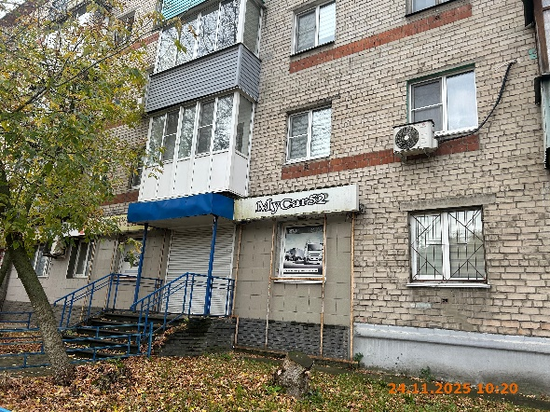
41 | 24.11.2025 | ИП НАКУЗИН ДМИТРИЙ ВЛАДИМИРОВИЧ | Ленинский | ул. Попова, д. 35к1 | Конструкция в витрине | запчасти для грузовых ...
42 | 24.11.2025 | ИП НАКУЗИН ДМИТРИЙ ВЛАДИМИРОВИЧ | Ленинский | ул. Попова, д. 35к1 | Не установленный Правилами тип | www.mycar52.ru | 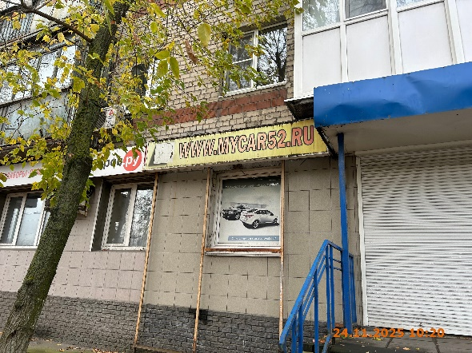
43 | 24.11.2025 | ИП НАКУЗИН ДМИТРИЙ ВЛАДИМИРОВИЧ | Ленинский | ул. Попова, д. 35к1 | Конструкция в витрине | запчасти для легковых ...

